Forside
KonfliktStatistik 4. kvartal 2019
5. marts 2020
Statistik-Nyt

Lavt konfliktomfang fortsætter i 2019

2019 endte med 133 overenskomststridige arbejdsstandsninger og 6.955 tabte arbejdsdage. Det er et større konfliktomfang end sidste år, men her var der også det mindste konfliktomfang i 28 år. Konfliktomfanget i 2019 er dog stadig lavt i forhold til tidligere år. 4. kvartal 2019 havde et tab på 1.575 arbejdsdage, og det samlede konfliktomfang for året har været nogenlunde ligeligt fordelt på kvartalerne.
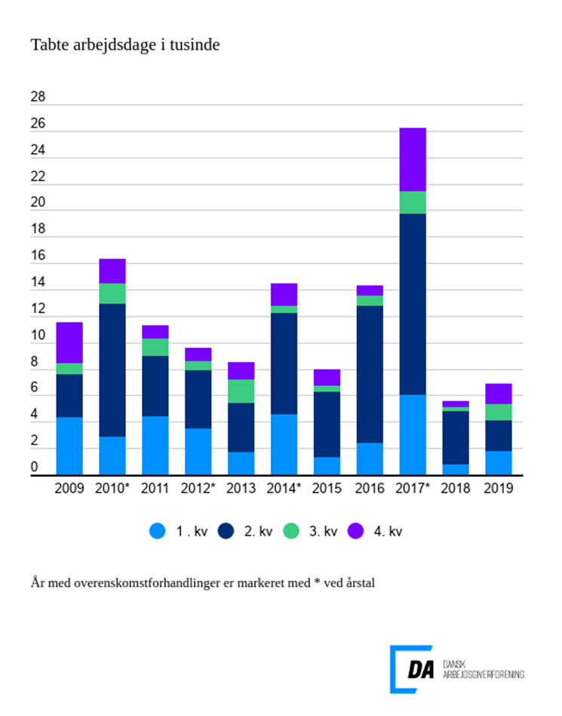

Tabel 1 Overenskomststridige arbejdsstandsninger, år og kvartaler
Tabel 2 Overenskomststridige arbejdsstandsninger, 1. kvartal 1991-
Tabel 3 Overenskomststridige arbejdsstandsninger, 1991-
Tabel 4 Konfliktårsag: Løn og andre betalingsforpligtelser, 1. kvartal 1991-
Tabel 5 Konfliktårsag: Løn og andre betalingsforpligtelser, 1991-
Metode
Kontakt

I 2019 var der 133 overenskomststridige arbejdsstandsninger, der førte til 6.955 tabte arbejdsdage. Arbejdsstandningerne involverede i gennemsnit 33,6 personer og var af 2 dages varighed. Løn- og andre betalingsforpligtelser og arbejdsforhold var de to primære konfliktårsager.
Arbejdsforhold førte til flest tabte arbejdsdage
De to hyppigst anvendte konfliktårsager i 2019, løn og andre betalingsforpligtelser og arbejdsforhold, ledte til henholdsvis 41 konflikter og 1.912 tabte arbejdsdage og 37 konflikter og 2.169 tabte arbejdsdage. De to årsager stod derfor for 57 pct. af de samlede tabte arbejdsdage for året. Historisk set har løn altid været den største årsag til konflikt, dog er arbejdsforhold en mere anvendt konfliktårsag året op til en overenskomstforhandling. Dette var også gældende for 2019.
Højt konfliktomfang i 4. kvartal før overenskomstforhandling
I 4. kvartal 2019 var der 32 overenskomststridige arbejdsstandsninger, som førte til 1.575 tabte arbejdsdage. Arbejdsstandsningerne involverede i gennemsnit 26 personer og var af 3,3 dages varighed. Det er et større konfliktomfang for et 4. kvartal end tidligere år, hvis der ses bort fra år med overenskomstforhandlinger. Der var 16 arbejdsstandsninger med årsag i arbejdsforhold, som førte til 444 tabte arbejdsdage. Konflikterne involverede 17,6 personer i gennemsnit og var af 2,5 dages varighed. Tilsvarende var 10 konflikter omkring løn. Lønkonflikterne førte til 325 tabte arbejdsdage, involverede i gennemsnit 21,7 personer og var af 1,3 dags varighed.

